Hoja1
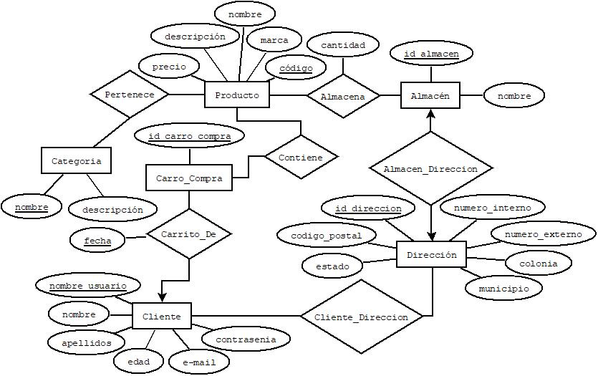
 |  |  |  |  |  |  |  |  |  |  |  |  |  | ESQUEMAS

 |  |  |  |  |  |  |  |  |  |  |  |  |  | Producto |  |  |  |  |  |  |  | Cliente
 |  |  |  |  |  |  |  |  |  |  |  |  |  | NOMBRE_CAMPO | TIPO DE DATO | LONGITUD | PERMITE NULL | REGLA DE INTEGRIDAD | VALOR DEFAULT | LLAVE PRIMARIA |  | NOMBRE_CAMPO | TIPO DE DATO | LONGITUD | PERMITE NULL | REGLA DE INTEGRIDAD | VALOR DEFAULT | LLAVE PRIMARIA
 |  |  |  |  |  |  |  |  |  |  |  |  |  | codigo | char | 12 | no | Longitud = 12 |  | si |  | nombre_usuario | varchar | 30 | no |  |  | si
 |  |  |  |  |  |  |  |  |  |  |  |  |  | marca | varchar | 50 | no |  |  | no |  | contraseña | varchar | 50 | no |  |  | no
 |  |  |  |  |  |  |  |  |  |  |  |  |  | nombre | varchar | 100 | no |  |  | no |  | nombre | varchar | 50 | no |  |  | no
 |  |  |  |  |  |  |  |  |  |  |  |  |  | descripción | varchar | 150 | si |  |  | no |  | apellidos | varchar | 100 | no |  |  | no
 |  |  |  |  |  |  |  |  |  |  |  |  |  | precio | number | 7:2 | no |  |  | no |  | edad | number | 2 | si |  |  | no
 |  |  |  |  |  |  |  |  |  |  |  |  |  |  |  |  |  |  |  |  |  | e-mail | varchar | 150 | no |  |  | no

 |  |  |  |  |  |  |  |  |  |  |  |  |  | Almacén |  |  |  |  |  |  |  | Categoria
 |  |  |  |  |  |  |  |  |  |  |  |  |  | NOMBRE_CAMPO | TIPO DE DATO | LONGITUD | PERMITE NULL | REGLA DE INTEGRIDAD | VALOR DEFAULT | LLAVE PRIMARIA |  | NOMBRE_CAMPO | TIPO DE DATO | LONGITUD | PERMITE NULL | REGLA DE INTEGRIDAD | VALOR DEFAULT | LLAVE PRIMARIA
 |  |  |  |  |  |  |  |  |  |  |  |  |  | id_almacen | number | 5 | no | Longitud = 5 |  | si |  | nombre | varchar | 50 | no |  |  | si
 |  |  |  |  |  |  |  |  |  |  |  |  |  | nombre | varchar | 100 | no |  |  | no |  | descripcion | varchar | 150 | no |  |  | no

 |  |  |  |  |  |  |  |  |  |  |  |  |  | Carro_Compra |  |  |  |  |  |  |  | Carrito_De
 |  |  |  |  |  |  |  |  |  |  |  |  |  | NOMBRE_CAMPO | TIPO DE DATO | LONGITUD | PERMITE NULL | REGLA DE INTEGRIDAD | VALOR DEFAULT | LLAVE PRIMARIA |  | NOMBRE_CAMPO | TIPO DE DATO | LONGITUD | PERMITE NULL | REGLA DE INTEGRIDAD | VALOR DEFAULT | LLAVE PRIMARIA
 |  |  |  |  |  |  |  |  |  |  |  |  |  | id_carro_compra | number | 5 | no | Longitud = 5 |  | si |  | id_carro_compra | Number | 5 | no | Longitud = 5 |  | si
 |  |  |  |  |  |  |  |  |  |  |  |  |  |  |  |  |  |  |  |  |  | nombre_usuario | Varchar | 30 | no |  |  | si
 |  |  |  |  |  |  |  |  |  |  |  |  |  |  |  |  |  |  |  |  |  | fecha | Date |  | no |  |  | si

 |  |  |  |  |  |  |  |  |  |  |  |  |  | Dirección |  |  |  |  |  |  |  | Almacena
 |  |  |  |  |  |  |  |  |  |  |  |  |  | NOMBRE_CAMPO | TIPO DE DATO | LONGITUD | PERMITE NULL | REGLA DE INTEGRIDAD | VALOR DEFAULT | LLAVE PRIMARIA |  | NOMBRE_CAMPO | TIPO DE DATO | LONGITUD | PERMITE NULL | REGLA DE INTEGRIDAD | VALOR DEFAULT | LLAVE PRIMARIA
 |  |  |  |  |  |  |  |  |  |  |  |  |  | id_direccion | number | 8 | no | Longitud = 8 |  | si |  | id_almacen | number | 5 | no | Longitud = 5 |  | si
 |  |  |  |  |  |  |  |  |  |  |  |  |  | codigo_postal | number | 5 | no | Longitud = 5 |  | no |  | codigo | char | 12 | no | Longitud = 12 |  | si
 |  |  |  |  |  |  |  |  |  |  |  |  |  | estado | varchar | 100 | no |  |  | no |  | cantidad | number | 5 | no |  |  | no
 |  |  |  |  |  |  |  |  |  |  |  |  |  | municipio | varchar | 100 | no |  |  | no
 |  |  |  |  |  |  |  |  |  |  |  |  |  | colonia | varchar | 100 | no |  |  | no
MODELO RELACIONAL |  |  |  |  |  |  |  |  |  |  |  |  |  | num_externo | number | 4 | no |  |  | no |  | Cliente_Direccion
 |  |  |  |  |  |  |  |  |  |  |  |  |  | num_interno | number | 4 | si |  |  | no |  | NOMBRE_CAMPO | TIPO DE DATO | LONGITUD | PERMITE NULL | REGLA DE INTEGRIDAD | VALOR DEFAULT | LLAVE PRIMARIA
 |  |  |  |  |  |  |  |  |  |  |  |  |  |  |  |  |  |  |  |  |  | nombre_usuario | varchar | 50 | no |  |  | si
 |  |  |  |  |  |  |  |  |  |  |  |  |  |  |  |  |  |  |  |  |  | id_direccion | char | 8 | no | Longitud = 8 |  | si
Producto |  |  |  |  |  | Dirección |  |  |  |  |  |  | Carro_Compra
código | marca | nombre | descripción | precio |  | id_direccion | codigo_postal | estado | municipio | colonia | numero_externo | numero_interno | id_carro_compra
A3H2J4H2H3J2 | Sabritas | Cheetos poffs' | Sabritas | 11.5 |  | 1 | 99200 | Zacatecas | Valparaíso | Alameda | 125 | null | 1
H3J26DGHE3G2 | Coca-Cola | Coca-Cola | 600ml | 14 |  | 2 | 99259 | Zacatecas | Valparaíso | San Juan | 201 | null | 2
J3J4J2JD8FJ3 | Gamesa | Gansito | Pan con chocolate | 15 |  | 3 | 99200 | Zacatecas | Valparaíso | Atotonilco | 101 | null | 3
5DG35SJ57SJ4 | Gamesa | Pinguinos | Pan con chocolate | 20 |  | 4 | 98077 | Zacatecas | Zacatecas | Centro | 345 | 21 | 4
H47SH36SL5G8 | Jumex | Jugo Manzana | Jugo de manzana de 500ml | 15 |  | 5 | 98123 | Zacatecas | Zacatecas | Villas | 232 | 32 | 5

Categoría |  |  | Almacén |  |  |  | Cliente
nombre | descripción |  | id_almacen | nombre | id_direccion |  | nombre_usuario | contraseña | nombre | apellidos | edad | e-mail
Bebidas | Todo tipo de bebidas |  | 1 | Almacén 1 | 5 |  | Alex23 | ******** | Alexis | Ibarra | 30 | alexis@gmail.com
Comestibles | Todo tipo de comestibles |  | 2 | Almacén 2 | 6 |  | pascualll134 | ********* | Pascual | Bonilla | 25 | pascual@gmail.com
Empaquetados | Productos en paquetes |  | 3 | Almacén 3 | 7 |  | jaunito1 | ******** | Juan | Felix | 20 | juan@gmail.com
No empaquetados | Productos sueltos |  | 4 | Almacén 4 | 8 |  | pedroGon32 | ******** | Pedro | Gonzalez | 32 | pedro@gmail.com
Panes | Todo tipo de panes |  | 5 | Almacén 5 | 9 |  | mArIa34 | ************* | Maria | Gonzalez | 40 | maria@gmail.com

Almacena |  |  |  | Contiene |  |  | Carrito_De |  |  |  | Cliente_Direccion
codigo | id_almacen | cantidad |  | codigo | id_carro_compra |  | id_carro_compra | nombre_usuario | fecha |  | nombre_usuario | id_direccion
A3H2J4H2H3J2 | 1 | 1500 |  | A3H2J4H2H3J2 | 1 |  | 1 | Alex23 | 2021-05-24 |  | Alex23 | 1
H3J26DGHE3G2 | 2 | 500 |  | H3J26DGHE3G2 | 1 |  | 1 | pascualll134 | 2021-05-24 |  | pascualll134 | 2 |  | Almacena |  |  |  |  |  | Contiene
J3J4J2JD8FJ3 | 3 | 600 |  | J3J4J2JD8FJ3 | 2 |  | 2 | jaunito1 | 2021-05-25 |  | jaunito1 | 3 |  | NOMBRE_RELACION | TABLA ORIGEN | CAMPO ORIGEN | TABLA DESTINO | CAMPO DESTINO |  | NOMBRE_RELACION | TABLA ORIGEN | CAMPO ORIGEN | TABLA DESTINO | CAMPO DESTINO
5DG35SJ57SJ4 | 4 | 900 |  | 5DG35SJ57SJ4 | 3 |  | 3 | pedroGon32 | 2021-05-26 |  | pedroGon32 | 4 |  | Almacena | Producto | codigo | Almacena | codigo |  | Contiene | Prodcuto | codigo | Contiene | codigo
H47SH36SL5G8 | 5 | 450 |  | H47SH36SL5G8 | 3 |  | 3 | mArIa34 | 2021-05-26 |  | mArIa34 | 3 |  | Almacena | Almacén | id_almacen | Almacena | id_almacen |  | Contiene | Carro_Compra | id_carro_compra | Contiene | id_carro_compra

Pertenece
codigo | nombre |  |  |  |  |  |  |  |  |  |  |  |  | Pertenece |  |  |  |  |  | Almacen_Direccion
A3H2J4H2H3J2 | Bebidas |  |  |  |  |  |  |  |  |  |  |  |  | NOMBRE_RELACION | TABLA ORIGEN | CAMPO ORIGEN | TABLA DESTINO | CAMPO DESTINO |  | NOMBRE_RELACION | TABLA ORIGEN | CAMPO ORIGEN | TABLA DESTINO | CAMPO DESTINO
H3J26DGHE3G2 | Comestibles |  |  |  |  |  |  |  |  |  |  |  |  | Pertenece | Producto | codigo | Pertenece | codigo |  | Esta_En | Almacen | id_almacen | Esta_En | id_almacen
J3J4J2JD8FJ3 | Empaquetados |  |  |  |  |  |  |  |  |  |  |  |  | Pertenece | Categoria | nombre | Pertenece | nombre |  | Esta_En | Dirección | id_direccion | Esta_En | id_direccion
5DG35SJ57SJ4 | No empaquetados
H47SH36SL5G8 | Panes

 |  |  |  |  |  |  |  |  |  |  |  |  |  | Carrito_De
 |  |  |  |  |  |  |  |  |  |  |  |  |  | NOMBRE_RELACION | TABLA ORIGEN | CAMPO ORIGEN | TABLA DESTINO | CAMPO DESTINO
 |  |  |  |  |  |  |  |  |  |  |  |  |  | Carrito_De | Carro_Compra | id_carro_compra | Carrito_De | id_carro_compra
 |  |  |  |  |  |  |  |  |  |  |  |  |  | Carrito_De | Cliente | nombre_usuario | Carrito_De | nombre_usuario

